상품제안서
송월 프리미엄 텀블러세트 (뱀부혼방사 190g 1매 + 스마트텀블러 500ml 1개) | 상품코드: F24494

 |  |  |  |  |  |  | 02-412-0044 | www.easy1.co.kr
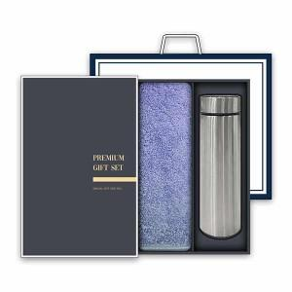

【상세/제작정보】

【인쇄/포장옵션】 | 자수 / 박스 1P + 쇼핑백 1P

【공급단가】 | 수량 | 50~ | 100~ | 500~ | 1,000~ | 2,000~
*VAT별도 | 단가 | 12,750원 | 12,540원 | 12,240원 | 11,930원 | 11,730원

【상품 URL】 | http://www.easy1.co.kr/src/goods_detail.php?gdno=24494

